REFINARIA (MANUAL)
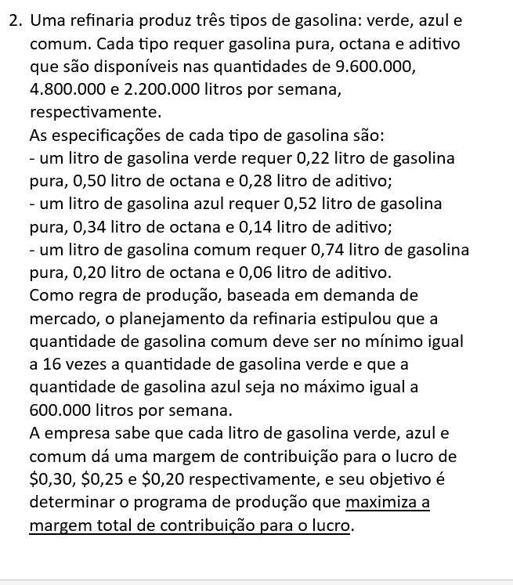
Refinaria

TIPO DE PRODUTO | VERDE | AZUL | COMUM | FUNÇÃO OBJETIVO
VARIÁVEIS | 770149.25 | 600000.00 | 12322388.06
LUCRO | R$ 0.30 | R$ 0.25 | R$ 0.20 | R$ 2,845,522.39
RESTRIÇÕES |  |  |  |  |  | DISPONÍVEL

GAS. PURA | 0.22 | 0.52 | 0.74 | R$ 9,600,000.00 | ≤ | 9600000.00
OCTANA | 0.5 | 0.34 | 0.2 | R$ 3,053,552.24 | ≤ | 4800000.00
ADTIVO | 0.28 | 0.14 | 0.06 | R$ 1,038,985.07 | ≤ | 2200000.00
PROPORÇÃO DE MERCADO | -16 |  | 1 | R$ - | ≥ | 0
LIMITE AZUL |  | 1 |  | R$ 600,000.00 | ≤ | 600000.00

x1= verde
x2=Azul
x3=comum

ALFAIATE
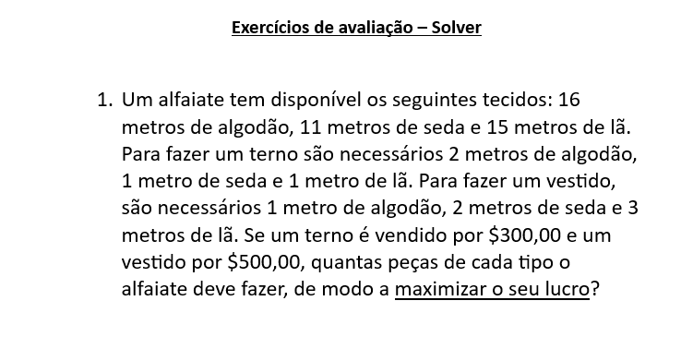
ALFAIATE
PEÇAS | TERNO | VESTIDO | FUNÇÃO OBJETIVO
VARIÁVEIS | 7 | 2
LUCRO | 300 | 500 | 3100
RESTRIÇÕES |  |  |  |  | DISPONÍVEL

ALGODÃO | 2 | 1 | 16 | ≤ | 16
SEDA | 1 | 2 | 11 | ≤ | 11
LÃ | 1 | 3 | 13 | ≤ | 15

DEVE FABRICAR 7 TERNOS E 2 VESTIDOS

